Лист 1
Прайс-лист
МИР ПРЯЖИ

В валюте: руб. (курс 1).
Цены указаны на 07.08.2020

№ | Номенклатура/ Характеристика номенклатуры | Описание | Изображение | Артикул | Цена | Ед. | Остаток | Ссылка на сайт
 | Декоративные прищепки 6 шт. 3.5 см СК "Blumentag" WCRH-35 M20 Желтые грибочки | Декоративные прищепки 6 шт. 3.5 см СК "Blumentag" WCRH-35 M20 Желтые грибочки |  | WCRH-35 | 75.35 |  |  | Изображение
 | Декоративные прищепки 6 шт. 3.5 см СК "Blumentag" WCRH-35 M20 Желтые грибочки |  |  |  | 75.35 | шт | 1 | Изображение
 | Декоративные прищепки "BLUMENTAG" WCLM-25 2,5*03 шт. 3,5 см цвет 118 натуральный | Декоративные прищепки "BLUMENTAG" WCLM-25 2,5*03 шт. 3,5 см цвет 118 натуральный |  | WCLM-25 | 96.15 |  |  | Изображение
 | Декоративные прищепки "BLUMENTAG" WCLM-25 2,5*03 шт. 3,5 см цвет 118 натуральный |  |  |  | 96.15 | шт | 10 | Изображение
 | Декоративные прищепки «Blumentag» WCLH-35, 3.5 x 0.7 см | Декоративные прищепки «Blumentag» WCLH-35, 3.5 x 0.7 см | 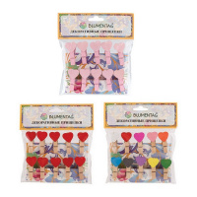 | WCLH-35 | 80.10 |  |  | Изображение
 | Декоративные прищепки «Blumentag» WCLH-35, 3.5 x 0.7 см (A01 Сердечки ассорти) |  | 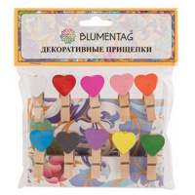 |  | 80.10 | шт | 10 | Изображение
 | Декоративные прищепки «Blumentag» WCLH-35, 3.5 x 0.7 см (H26 Сердечки красные) |  | 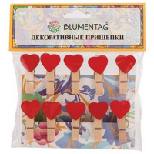 |  | 80.10 | шт | 10 | Изображение
 | Декоративные прищепки «Blumentag» WCRS-35, 3.5 см 6 шт | Декоративные прищепки «Blumentag» WCRS-35, 3.5 см 6 шт | 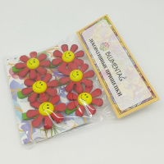 | WCRS-35 | 91.50 |  |  | Изображение
 | Декоративные прищепки «Blumentag» WCRS-35, 3.5 см 6 шт (01 красные ромашки) |  |  |  | 91.50 | шт | 10 | Изображение
 | Декоративные прищепки «Blumentag» WCRS-35, 3.5 см 6 шт (03 солнце с облаком) |  | 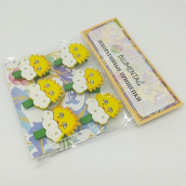 |  | 91.50 | шт | 11 | Изображение
 | Декоративные прищепки 6 шт. 3.5 см СК "Blumentag" WCRH-35 K103 Кексы розовые | Декоративные прищепки 6 шт. 3.5 см СК "Blumentag" WCRH-35 K103 Кексы розовые | 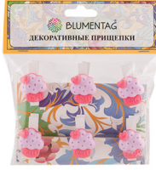 | WCRH-35 | 75.35 |  |  | Изображение
 | Декоративные прищепки 6 шт. 3.5 см СК "Blumentag" WCRH-35 K103 Кексы розовые |  |  |  | 75.35 | шт | 2 | Изображение

